Φύλλο1
Ψαράκι | Μανιτάρι | Λουλούδια | βατράχακι

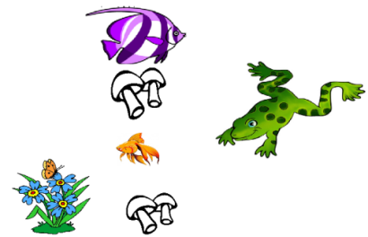
Ψαράκι
Μανιτάρι
Λουλούδια
βατράχακι

